注意事项
学号 | 姓名 |  |  | 未考

考试注意事项：
1、 严格遵守考试纪律，一旦发现任何违犯考试纪律的情况立即取消考生考试资格。
2、每位同学完成操作后必须存盘，提交作业时必须先将此文件关闭，才能正确提交。
3、切记经常存盘。由于没有经常存盘而发生在死机时丢失答题结果的情况时后果由考生自负。
4、每个工作表中的题目文字框如果妨碍做题，可以将它移开。
5、绘制图形以实现功能为主，字体、大小和颜色等不同不扣分。
6、若删除本工作表按零分计。
 |  | 题目 | 分值
 |  | 一、选择题 | 20
 |  | 二、判断题 | 10
 |  | 三、运行结果 | 20
 |  | 四(1)编写程序 | 10
 |  | 四(2)编写程序 | 10
 |  | 四(3)编写程序 | 10
 |  | 四(4)编写程序 | 10
 |  | 四(5)编写程序 | 10
 |  | 总分 | 100

诚实考试吾心不虚 ，公平竞争方显实力，
考试失败尚有机会 ，考试舞弊前功尽弃。

一、选择题
注意：答案写在B2到B21的对应单元格中，写在其它地方无效！！！
一、选择题
1
2
3
4
5
6
7
8
9
10
11
12
13
14
15
16
17
18
19
20

二、判断题
注意：答案写在B2到B11的对应单元格中，写在其它地方无效！！！
二、判断题
1
2
3
4
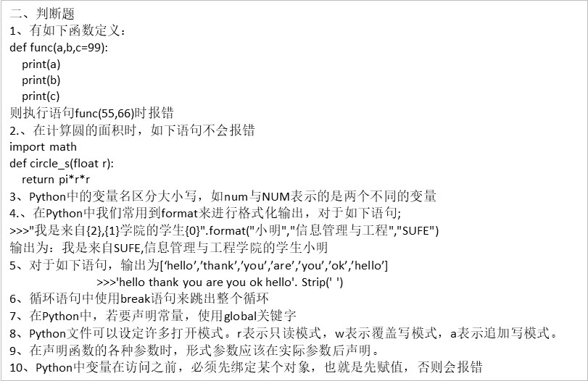
5
6
7
8
9
10

三、运行结果
注意：答案写在对应的文本框中

运行结果第1题答案：

运行结果第2题答案：

运行结果第3题答案：

运行结果第4题答案：

运行结果第5题答案：

四(1)编写程序
注意：源程序答案复制在工作表文本框中，运行结果截屏图片放在本工作表中，注意程序质量

源程序：

四(2)编写程序
注意：源程序答案复制在工作表文本框中，运行结果截屏图片放在本工作表中，注意程序质量

源程序：

四(3)编写程序
注意：源程序答案复制在工作表文本框中，运行结果截屏图片放在本工作表中，注意程序质量

源程序：

四(4)编写程序
注意：源程序答案复制在工作表文本框中，运行结果截屏图片放在本工作表中，注意程序质量

源程序：

四(5)编写程序
注意：源程序答案复制在工作表文本框中，运行结果截屏图片放在本工作表中，注意程序质量

源程序：

